주요특징
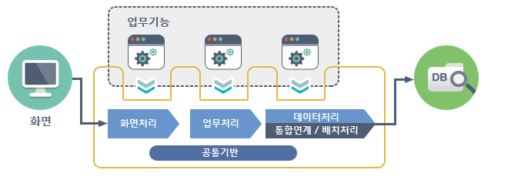
전자정부 프레임워크의 특징
특징 | 개방형 표준(open standard) 준수 | 오픈소스 기반의 범용화되고 공개된 기술의 활용으로 특정 사업자에 대한 종속성 배제
 | 상용 솔루션 연계 | 상용 솔루션과 연계가 가능한 표준을 제시 하여 상호운용성 보장
 | 국가적 표준화 지향 | 민 관 학계로 구성된 자문협의회를 통해 국가적 차원의 표준화 수행
 | 변화 유연성 | 각 서비스의 모듈화로 교체가 용이하며 인터페이스 기반 연동으로 모듈간 변경영향 최소화

실행환경 | 공통기반 | AOP,Cache, Compress/Decompress, Encryption/Decryption, Mailm File Handling, File Upload/Download, Id Generation, Resource, ioc Container, Logging, Marshalling.Unmarshalling, Property, ObjectPooling, Scheduling, Server Security, String Utill, FTP, Excel, XML Manipulation
 | 화면처리 | Ajax Support, Internationlization, MVC, Security, UI Adaptor
 | 모바일화면처리 | jQuery, jQuery Mobile
 | 데이터처리 | Data Access, Data Source, ORM, Transaction
 | 연계 통합 | Naming Service, Web Service, Integration Service
 | 업무처리 | Process Control, Exception Handling
 | 배치처리 | jop Configuration, Step Configuration, ItemReader/ItemWriter, job Executionm Step Execution, Tasklet, job Repository, Scalability, job Runner , job Launcher, History Management, Skip/Reapeat/Retry, Sync/Async Processing, Pre/Post Procssing

